表紙
令和3年10月17日執行
鎌倉市長選挙の記録

鎌倉市選挙管理委員会

８
８ 年代別投票者数に関する調
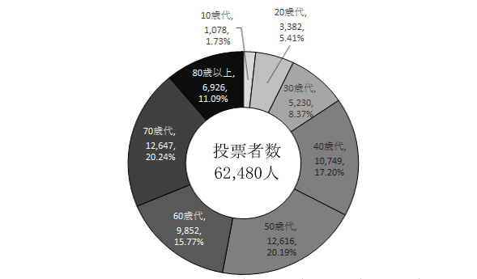

※ 期日前・不在者投票者数を含む。
※ 各年代の投票率の合計値は、小数点以下第３位を四捨五入のため100％にならない。

 | 10歳代 | 20歳代 | 30歳代 | 40歳代 | 50歳代 | 60歳代 | 70歳代 | 80歳以上 | 合計
投票者数 | 1,078 | 3,382 | 5,230 | 10,749 | 12,616 | 9,852 | 12,647 | 6,926 | 62,480
投票者数に占める割合(%) | 1.73% | 5.41% | 8.37% | 17.20% | 20.19% | 15.77% | 20.24% | 11.09% | 100.00%
(参考)有権者数 | 3,056 | 13,500 | 15,425 | 26,027 | 27,939 | 19,452 | 23,821 | 20,343 | 149,563
(参考)投票率(%) | 35.27% | 25.05% | 33.91% | 41.30% | 45.16% | 50.65% | 53.09% | 34.05% | 41.78%

24
24 投票方法に関する調
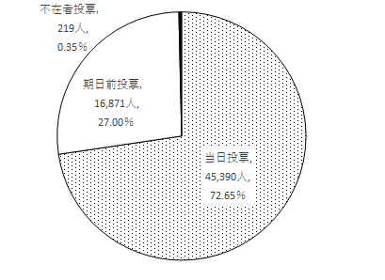

 | 当日投票 | 期日前投票 | 不在者投票 | 合計
投票者数 | 45,390 | 16,871 | 219 | 62,480

